シート1
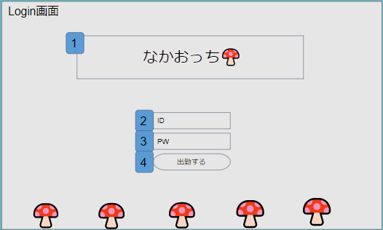

 | LoginServlet.java |  | LoginServlet.java
 | ↓ |  | ↓
 | 日付が同じ |  | 日付が違う
 | ↓ |  | ↓
 | MainServlet.java |  | login.jsp
 | ↓ |  | ↓
 | main.jsp | ← | MainServlet.java
 | ↓

1.LoginServlet.java
2.Users.java
3.UserDAO.java
4.login.jsp

1.前回保存した時刻と現在の時刻を比較する。同じの場合、login.jspには遷移せずmain.jspに遷移する。

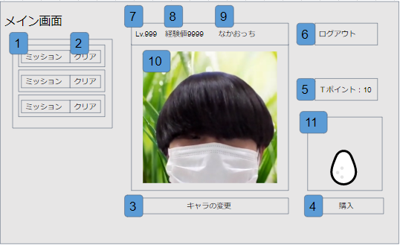
 | MainServlet.java
 | ・DateDAO.javaで前回日付を取得し、現在時刻と比較
 | ・違う日付の場合、UserDAOでTポイントをプラスし、
 | MissionDAOでミッションを3つ取得する
 | ・UserDAO.javaでuserテーブルからchar_idを取得し、
 | それを外部キーにCharaDAOでcharacterテーブルからキャラクター情報を取得
 | ・UserDAOでTポイントを取得
 | ↓
 | main.jsp
 | ・取得したミッションとキャラ情報を表示
 | ・レベルを取得した経験値から計算し表示
 | ・CharaDAOでfile_passを取得し、画像を表示
 | ・取得したTポイントを表示

MainServlet.java
DateDAO.java
UserDAO.java
MissionDAO.java
CharaDAO.java
main.jsp
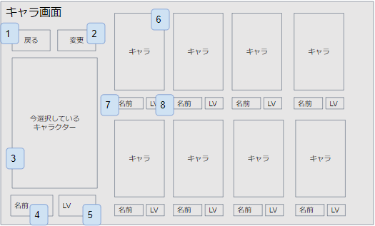
 | ↓
 | キャラ変更ボタンを押すとCharaServlet.javaを呼び出す
 | ↓
 | CharaDAO.javaでcharacterテーブルからキャラデータを取り出す
 | ↓
 | UserDAO.javaからUserテーブルのchar_idを取得
 | 取得したchar_idを使い、CharaDAO.javaでcharacterテーブルから該当キャラデータを取り出す。
 | ↓

CharaServlet.java
CharaDAO.java
UserDAO.java
chara.jsp

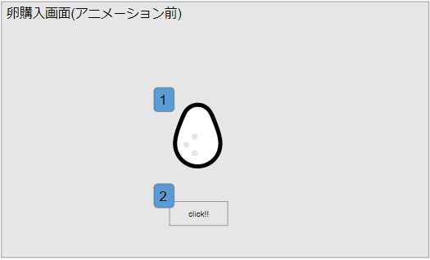
 | ↓
 | BuyServlet.java
 | ↓
 | buy.jsp
 | ↓

BuyServlet.java
buy.jsp

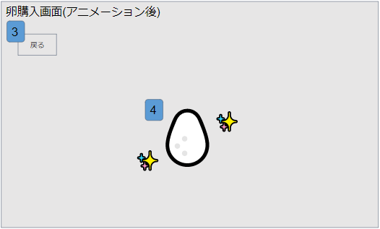

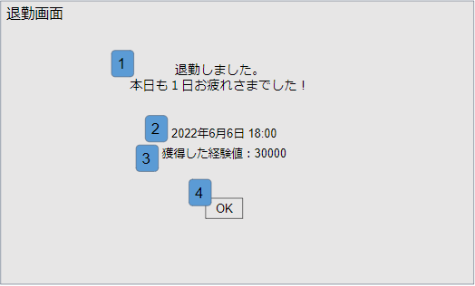
 | ResultServlet.java
 | ↓
 | result.jsp

ResultServlet.java
result.jsp

